Анкета пустая
№ | СКП (общий) наименование | Наименование ТМЦ / услуги (на русском) | Наименование ТМЦ / услуги (на английском) если применимо | Полная техническая характеристика (и комплектация) | Спецификация, марка и/или модель; Номер детали (или артикул) производителя | Краткое описание и цель использования | Фото бирки (шильдика) если применимо. Обязательно для приборов, оборудования и др. | Фото (общий вид) | Нормативный срок поставки ТМЦ
1 | 2 | 4 | 5 | 13 | 14 | 18 | 19 | 20 | 21
 | выбрать | заполнить вручную | заполнить вручную | заполнить вручную | заполнить вручную | заполнить вручную | заполнить вручную | заполнить вручную | заполнить вручную
1 | Канат стальной | Канат стальной d22мм WRPC8KP 8хK26WS EPIWRC левой свивки | Rope Ø 22 Type WRPC8KP 8xK26 Warrington-Seal EPIWRC left twist - 2160N//mm² 46900DAN "TECI" | Канат Ø 22 Тип WRPC8KP 8хK26 Warrington-Seal EPIWRC левой свивки - 2160N/mm² 46900DAN Маркировочная группа Н/мм² (кгс/мм²) 2160 (220) Конструкция прядей: 208 проволок 8×K26 Warrington-Seal-8 прядей в канате Каждая прядь содержит 26 проволок по типу Konstruktion 26 (K26) Warrington-Seal – комбинированная структура проволок: Warrington – чередование толстых и тонких проволок во внешнем слое Seal – внешний слой из одинаковых по размеру проволок, покрывающих внутренние Тип поверхности / обработки: EPIWRC EPI – пластиковая внутренняя вставка (Encapsulated Plastic Internal layer) Пластик изолирует внутренние пряди от трения, снижая износ WRC – канат с уплотнёнными прядями (Warrington Rope Compacted) Левая свивка (Left Lay) Нити каната закручены влево Класс прочности:2160 N/mm² Очень высокая прочность на разрыв Разрывное усилие: 46900 daN (≈ 46,9 тс) Это максимальное усилие на разрыв daN = дециньютон (1 daN = 10 Н) | Канат Ø 22 Тип WRPC8KP 8хK26 Warrington-Seal EPIWRC левой свивки - 2160N/mm² 46900DAN | Используется в противовесе накопителей АПП https://www.teci.it/en/all-products/wire-ropes/ | 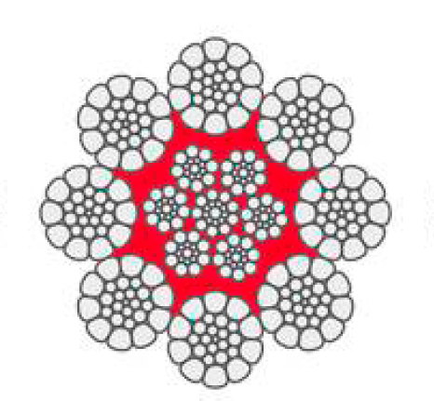 | 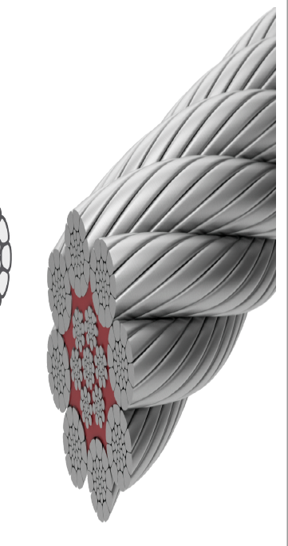 | 440 метр
 | Steel rope | Steel rope d22mm WRPC8KP 8xK26WS EPIWRC left-hand twist | Rope Ø 22 Type WRPC8KP 8xK26 Warrington-Seal EPIWRC left twist - 2160N//mm² 46900DAN "TECI" | Rope Ø 22 Type WRPC8KP 8xK26 Warrington-Seal EPIWRC left-hand lay - 2160N/mm² 46900DAN Marking group N/mm² (kgf/mm²) 2160 (220) Strand construction: 208 wires 8×K26 Warrington-Seal 8 strands in the rope Each strand contains 26 wires of type Konstruktion 26 (K26) Warrington-Seal – combined wire structure: Warrington – alternating thick and thin wires in the outer layer Seal – an outer layer of equal-sized wires covering the inner ones. Surface type/treatment: EPIWRC EPI – plastic inner layer (Encapsulated Plastic Internal Layer) The plastic isolates the inner strands from friction, reducing wear WRC – rope Warrington Rope Compacted Left Lay Rope strands are twisted to the left. Strength class: 2160 N/mm² Very high tensile strength Breaking strength: 46,900 daN (≈ 46.9 tf) This is the maximum breaking strength. daN = decinewton (1 daN = 10 N) | Rope Ø 22 Type WRPC8KP 8xK26 Warrington-Seal EPIWRC left twist - 2160N/mm² 46900DAN | Used as a counterweight to APP drives https://www.teci.it/en/all-products/wire-ropes/ |  |  | 440 meter
